Panduan
PANDUAN

1 | Dapatkan jawaban dalam lembar jawaban yang tersedia dengan melakukan sesi psikotes dengan subyek yang di tes
2 | Setelah ada jawaban, buka aplikasi Skoring IST memakai excel 2010 ke atas
3 | Isikan Data pribadi Peserta terlebih dahulu

4 | Input jawaban klien di kolom yang disediakan, gunakan huruf kapital untuk pilihan ganda dan masukan angka exact sesuai jawaban
5 | Khusus nomor 61-76 pilih opsi yang paling mendekati jawaban dari peserta, klik pada kotak jawaban untuk memilih opsi yang ada, pilih tidak cocok bila jawaban peserta tidak ada yang mendekati opsi

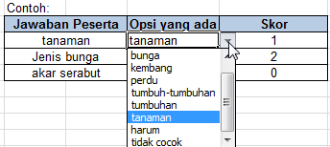
 |  | SILAHKAN COBA: | klik di Kolom ini
 |  | Jawaban Peserta | Opsi yang ada | Skor
 |  | tanaman | tanaman | 1
 |  | Jenis bunga | kembang | 2
 |  | akar serabut | tidak cocok | 0

6 | Setelah terisi hasil tes akan muncul pada tabel, inilah yang dipakai untuk membuat pelaporan
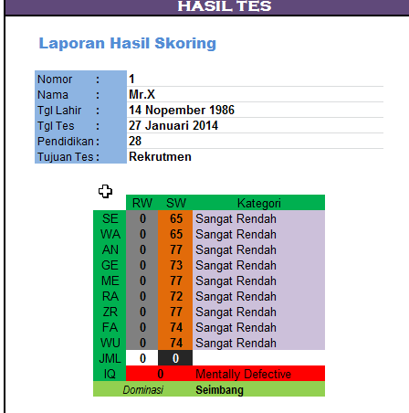

7 | Gunakan worksheet "Bantuan" jika anda tidak paham hasil nomor 6

IST
Aplikasi Skoring IST
Oleh Ebookku

Nomor |  | : | 1
Nama Subjek |  | : | Arman
Tgl Lahir |  | : | 13/12/1993
Tgl Tes |  | : | 16/10/2019
Usia |  | : | 26 | th
Tujuan Tes |  | : | Rekrutmen

 | Perhatian: Petugas Skoring hanya boleh mengisi di dalam tabel!
 |  |  |  |  |  |  |  |  |  |  |  | HASIL TES
 | SE |  |  | WA |  | AN |  | GE |  | RA
 | No | Jawaban Subjek |  | No | Jawaban Subjek | No | Jawaban Subjek | No | Jawaban Subjek | No | Jawaban Subjek |  | Laporan Hasil Skoring

 | 1 |  |  | 21 |  | 41 |  | 61 | klik untuk pilih | 77 |  |  | Nomor | : | 1
 | 2 |  |  | 22 |  | 42 |  | 62 | klik untuk pilih | 78 |  |  | Nama | : | Arman
 | 3 |  |  | 23 |  | 43 |  | 63 | klik untuk pilih | 79 |  |  | Tgl Lahir | : | 1993-12-13
 | 4 |  |  | 24 |  | 44 |  | 64 | Klik untuk pilih | 80 |  |  | Tgl Tes | : | 2019-10-16
 | 5 |  |  | 25 |  | 45 |  | 65 | Klik untuk pilih | 81 |  |  | Usia | : | 26
 | 6 |  |  | 26 |  | 46 |  | 66 | Klik untuk pilih | 82 |  |  | Tujuan Tes | : | Rekrutmen
 | 7 |  |  | 27 |  | 47 |  | 67 | Klik untuk pilih | 83
 | 8 |  |  | 28 |  | 48 |  | 68 | Klik untuk pilih | 84
 | 9 |  |  | 29 |  | 49 |  | 69 | Klik untuk pilih | 85 |  |  |  |  | RW | SW | Kategori
 | 10 |  |  | 30 |  | 50 |  | 70 | Klik untuk pilih | 86 |  |  |  | SE | 0 | 65 | Sangat Rendah
 | 11 |  |  | 31 |  | 51 |  | 71 | Klik untuk pilih | 87 |  |  |  | WA | 0 | 65 | Sangat Rendah
 | 12 |  |  | 32 |  | 52 |  | 72 | Klik untuk pilih | 88 |  |  |  | AN | 0 | 77 | Sangat Rendah
 | 13 |  |  | 33 |  | 53 |  | 73 | Klik untuk pilih | 89 |  |  |  | GE | 0 | 73 | Sangat Rendah | 145
 | 14 |  |  | 34 |  | 54 |  | 74 | Klik untuk pilih | 90 |  |  |  | ME | 0 | 77 | Sangat Rendah | 154
 | 15 |  |  | 35 |  | 55 |  | 75 | Klik untuk pilih | 91 |  |  |  | RA | 0 | 72 | Sangat Rendah | 9
 | 16 |  |  | 36 |  | 56 |  | 76 | Klik untuk pilih | 92 |  |  |  | ZR | 0 | 77 | Sangat Rendah
 | 17 |  |  | 37 |  | 57 |  |  |  | 93 |  |  |  | FA | 0 | 74 | Sangat Rendah
 | 18 |  |  | 38 |  | 58 |  |  |  | 94 |  |  |  | WU | 0 | 74 | Sangat Rendah
 | 19 |  |  | 39 |  | 59 |  |  |  | 95 |  |  |  | JML | 0 | 0
 | 20 |  |  | 40 |  | 60 |  |  |  | 96 |  |  |  | IQ | 0 |  | Mentally Defective
 |  |  |  |  |  |  |  |  |  |  |  |  |  | Dominasi |  |  | Seimbang

GRAFIK SKORING
 | ZR |  |  | FA |  | WU |  | ME
 | No | Jawaban Subjek |  | No | Jawaban Subjek | No | Jawaban Subjek | No | Jawaban Subjek

 | 97 |  |  | 117 |  | 137 |  | 157
 | 98 |  |  | 118 |  | 138 |  | 158
 | 99 |  |  | 119 |  | 139 |  | 159
 | 100 |  |  | 120 |  | 140 |  | 160
 | 101 |  |  | 121 |  | 141 |  | 161
 | 102 |  |  | 122 |  | 142 |  | 162
 | 103 |  |  | 123 |  | 143 |  | 163
 | 104 |  |  | 124 |  | 144 |  | 164
 | 105 |  |  | 125 |  | 145 |  | 165
 | 106 |  |  | 126 |  | 146 |  | 166
 | 107 |  |  | 127 |  | 147 |  | 167
 | 108 |  |  | 128 |  | 148 |  | 168
 | 109 |  |  | 129 |  | 149 |  | 169
 | 110 |  |  | 130 |  | 150 |  | 170
 | 111 |  |  | 131 |  | 151 |  | 171
 | 112 |  |  | 132 |  | 152 |  | 172
 | 113 |  |  | 133 |  | 153 |  | 173
 | 114 |  |  | 134 |  | 154 |  | 174
 | 115 |  |  | 135 |  | 155 |  | 175
 | 116 |  |  | 136 |  | 156 |  | 176

